インストール
1. 次のサイトにアクセスする
 | https://winscp.net

2. 「DOWNLOAD NOW」ボタンを押下
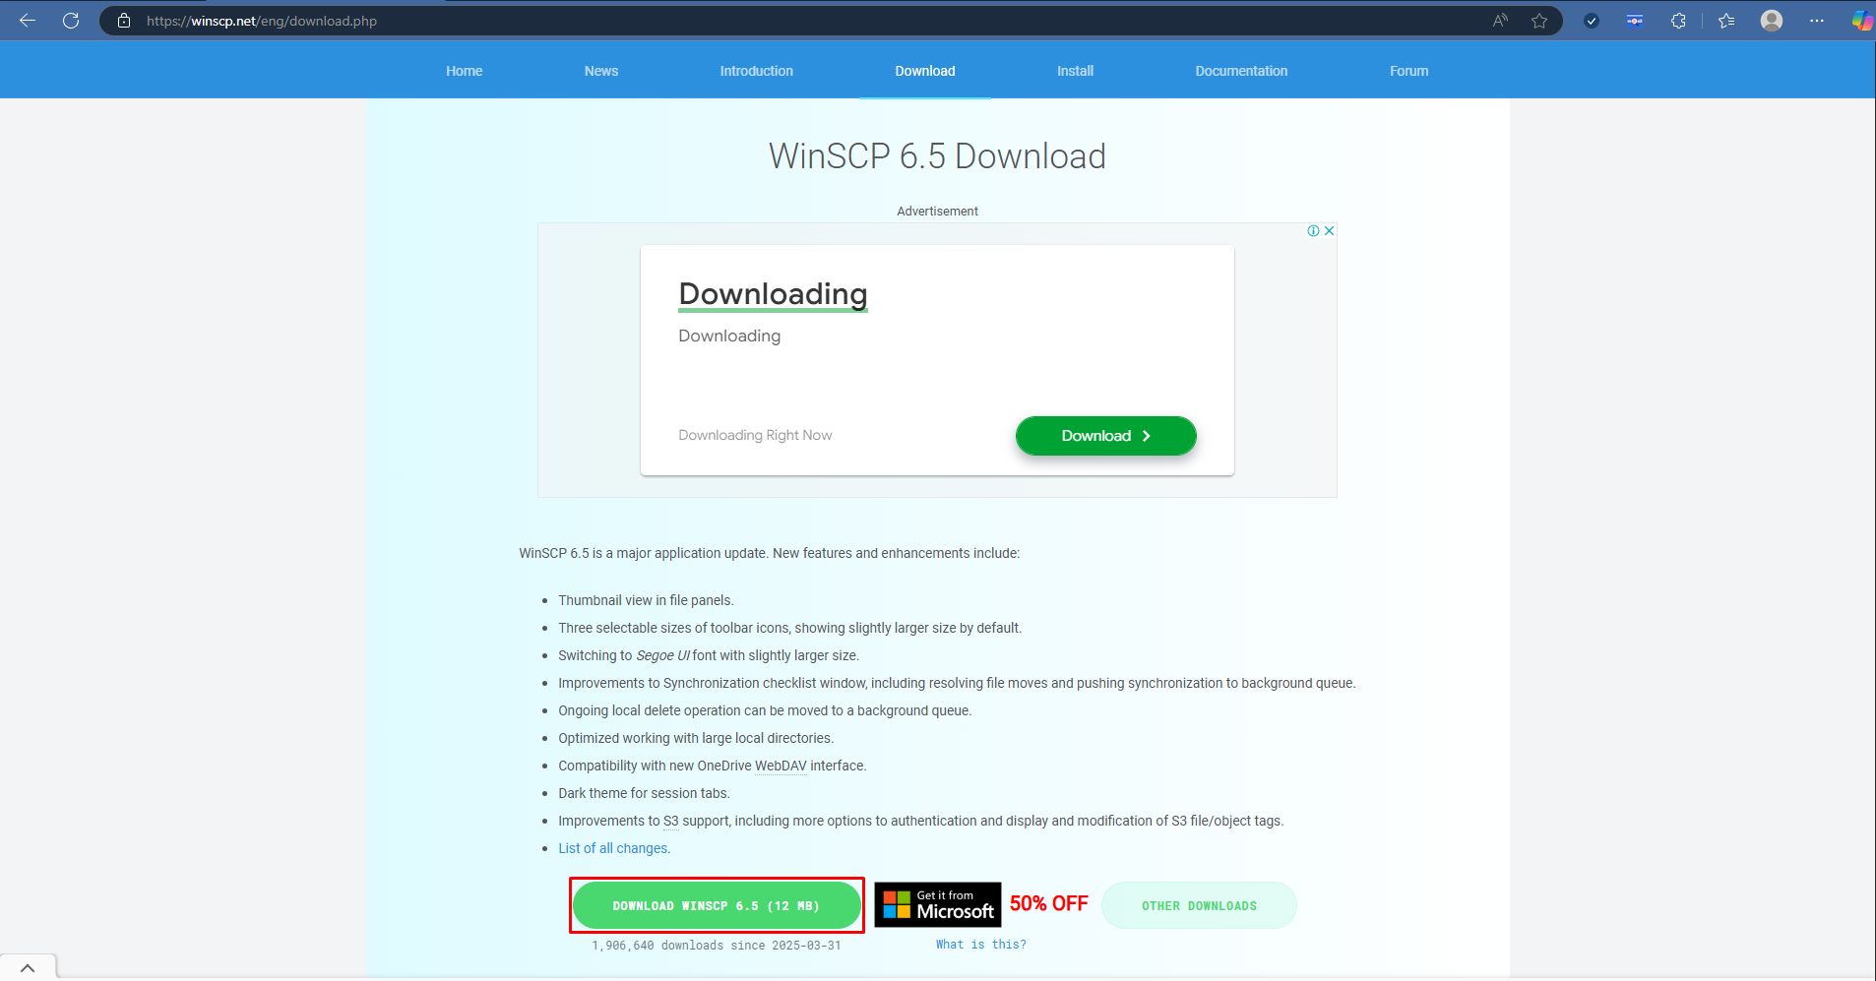
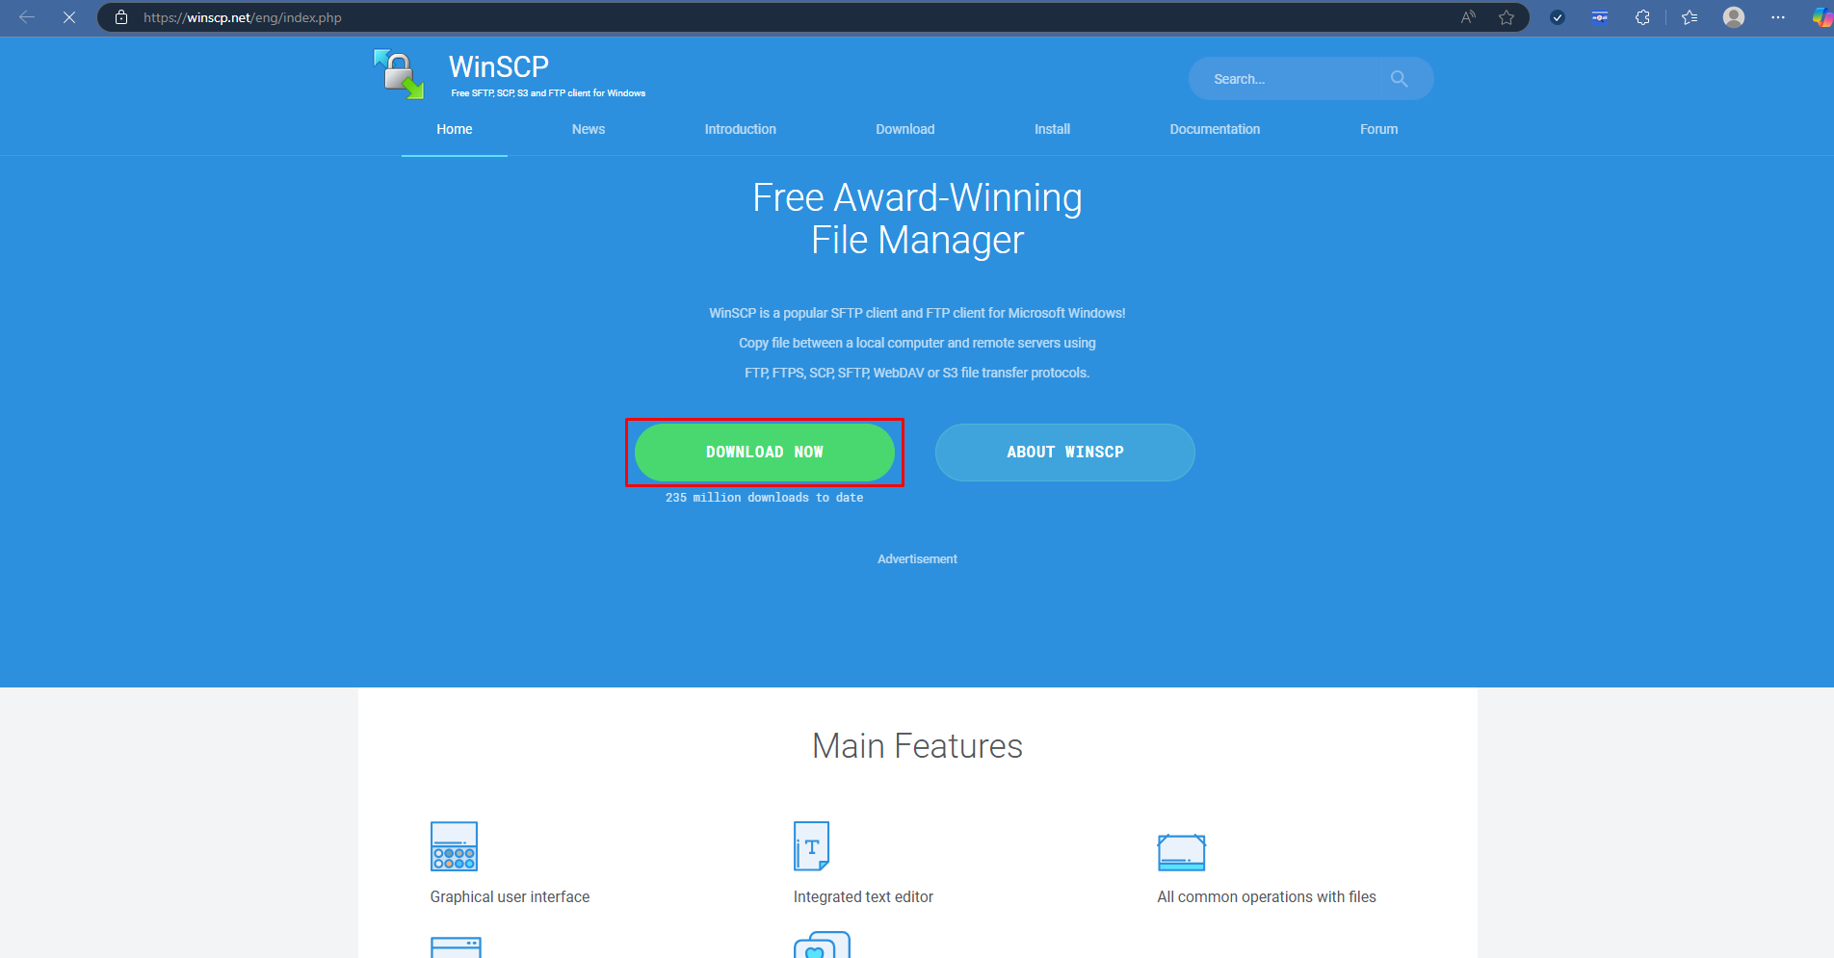

3. ダウンロードしたファイルを開く

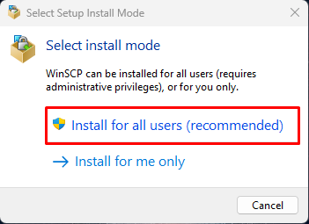
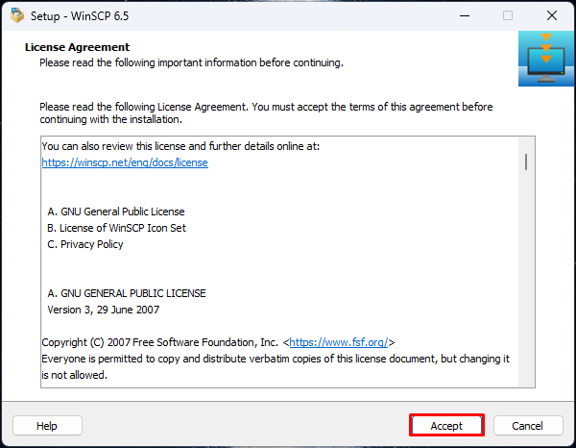
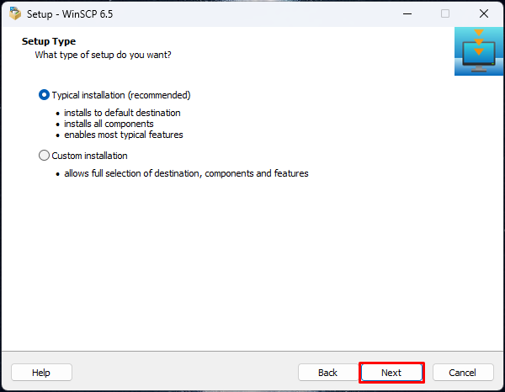

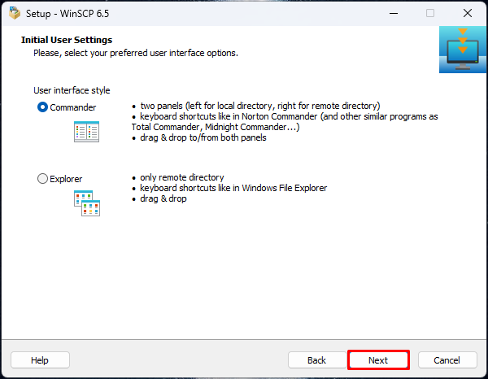
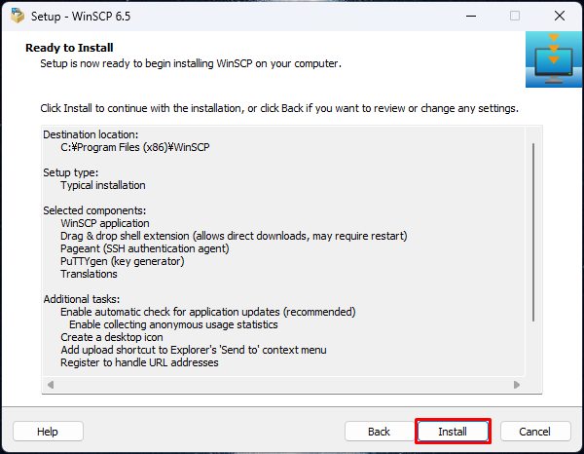
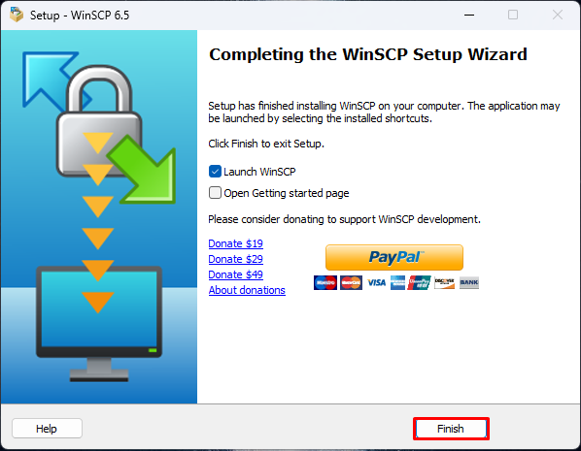

 |  | これでインストールに成功！

接続設定
1. WinSCPを起動する
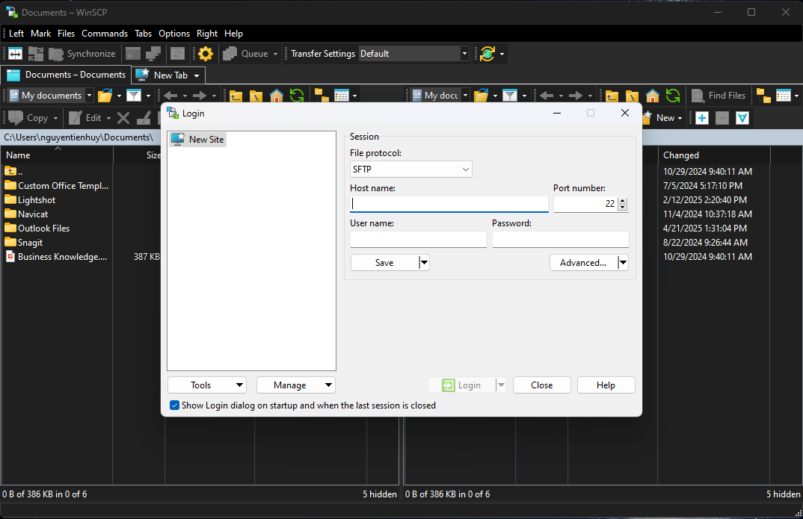

2. 以下のようにアクセス情報を入力する
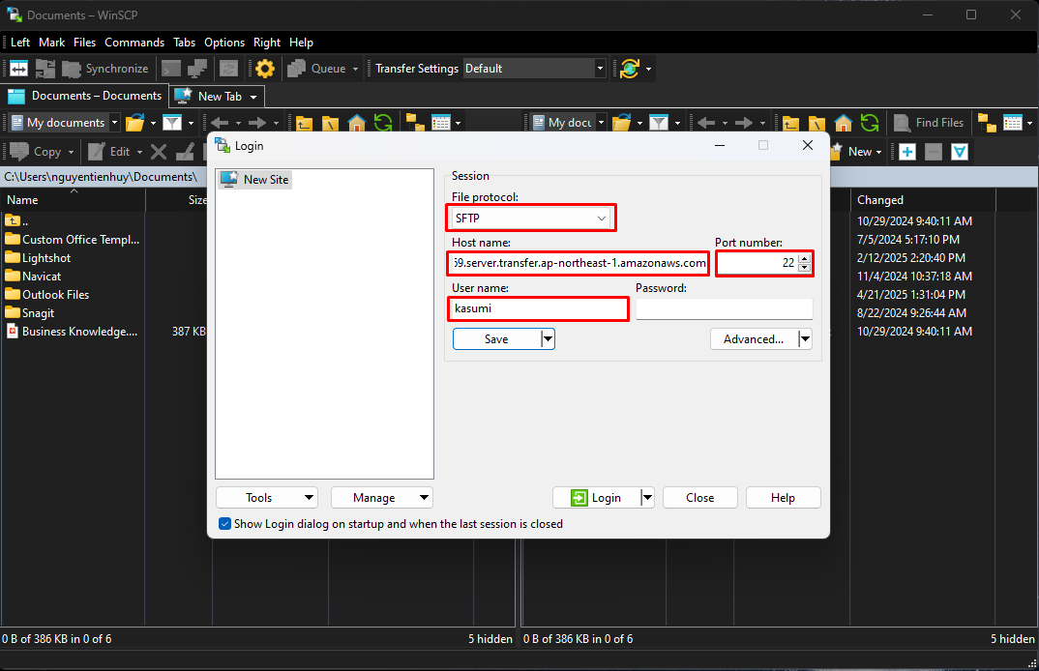

 |  |  |  |  |  |  | File Protocol: SFTP

 |  |  |  |  |  |  | Host name: s-dd96ffb7500645969.server.transfer.ap-northeast-1.amazonaws.com
 |  |  |  |  |  |  | Port number: 22
 |  |  |  |  |  |  | User name: kasumi

 |  |  |  | 「Save」押下

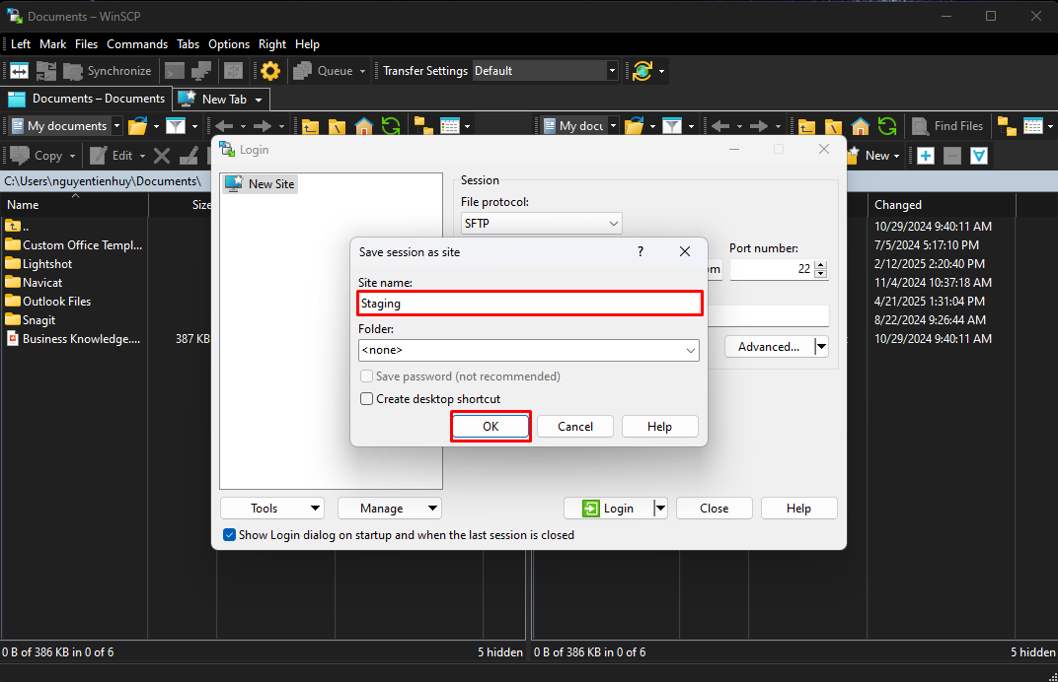
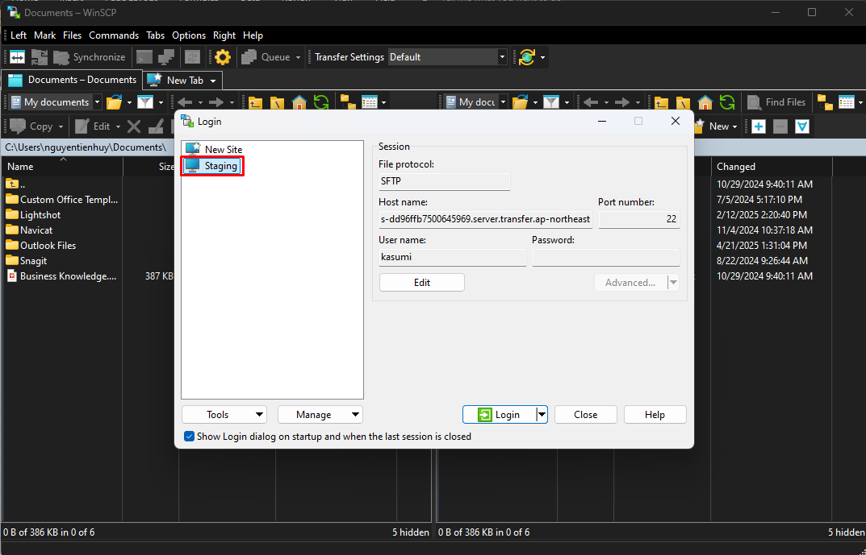

3. SSHキーを生成する
 | コマンドプロンプトを開く
 |  | 以下のコマンドで、SSHキーを生成する

 |  |  | ssh-keygen -t rsa -b 4096 -C "key_description" |  | ssh-keygen -t rsa -b 4096 -C "key_kiyohara"

 |  |  | ・-t rsa: RSAアルゴリズムを選択する
 |  |  | ・-b 4096: キーの長さ（4096ビット）
 |  |  | ・-C "key_description": キー認識用のコメント ("key_description"は適当な文字を入れる）
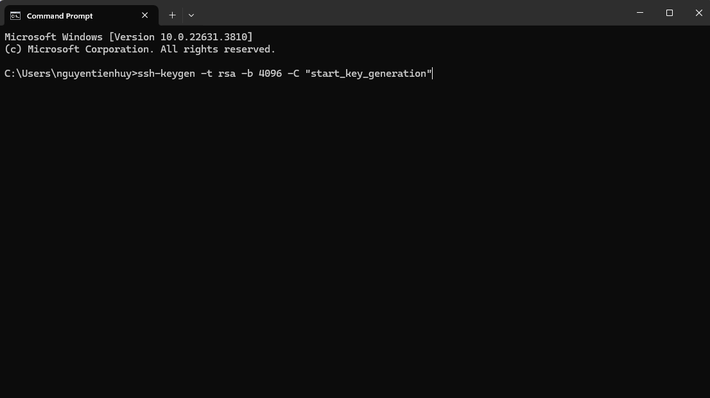

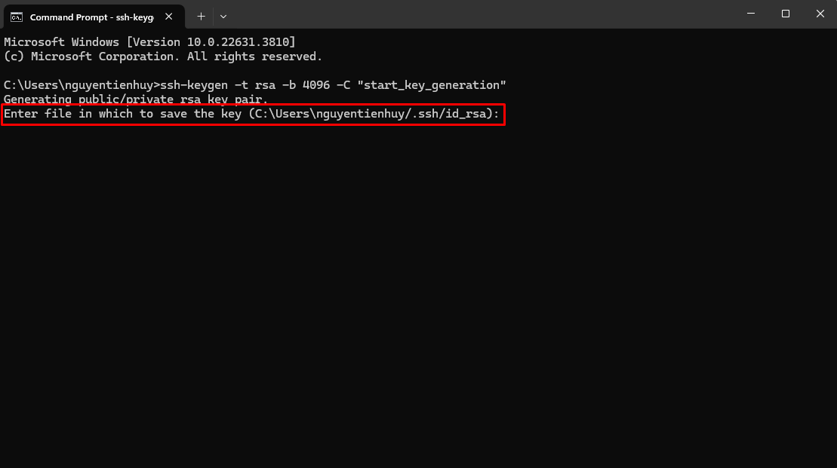

 |  |  |  |  |  |  |  | キーを保存する場所を決める：デフォルトで大丈夫なので、そのまま「エンター」キーを押す

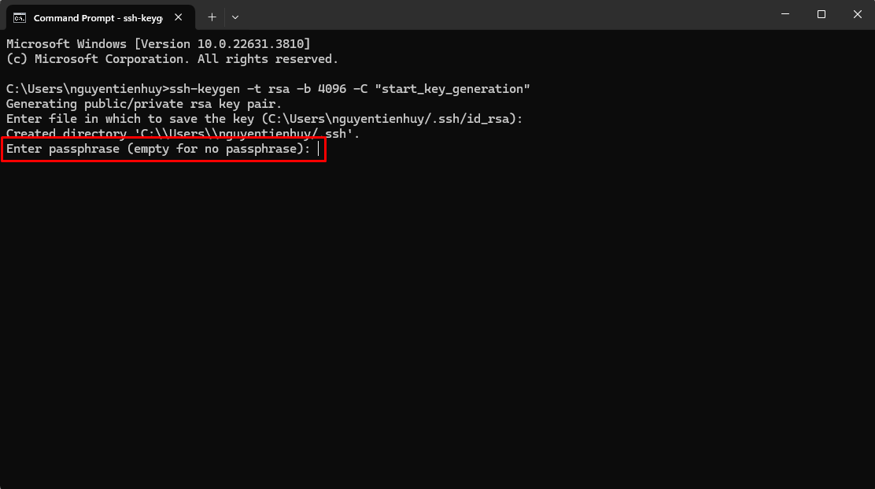

 |  |  |  |  |  |  |  | キーのパスワードを設定する：設定しない場合、そのまま「エンター」キーを押す

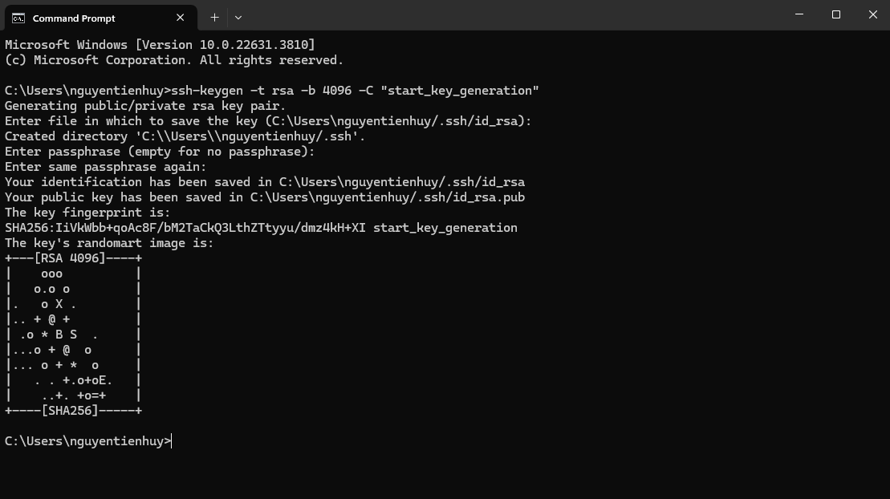

 |  |  |  |  |  |  |  | キーが正常に生成された

 |  |  |  |  |  |  |  | プライベートキー
 |  |  |  |  |  |  |  | パブリックキー | ⇒ LUVINAに連携する。LUVINAでアクセス権限を承認する

4. SSHキーを追加する
※LUVINAがアクセス権限を承認した後

 | ・2で新規作成した接続を編集する
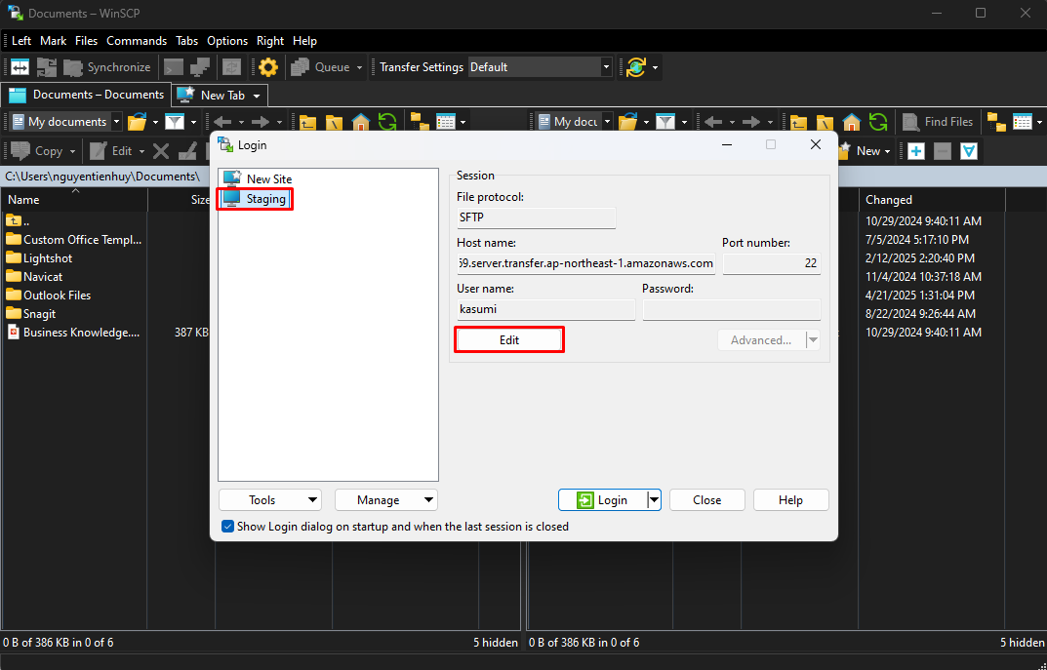
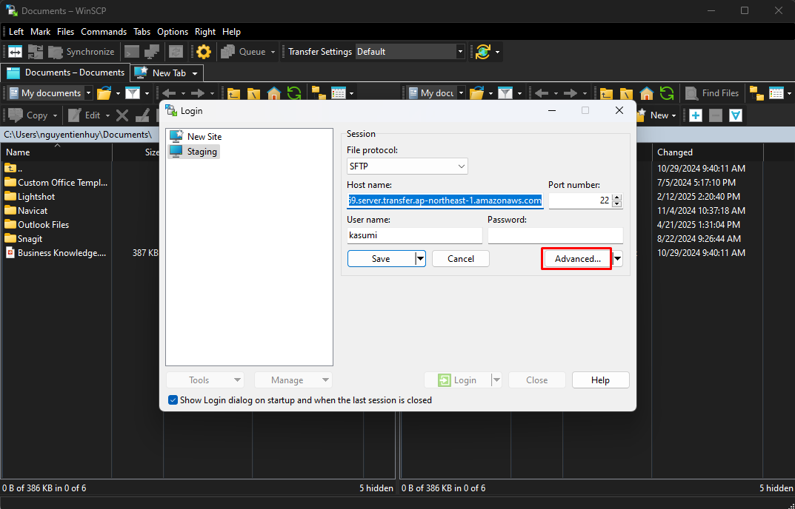

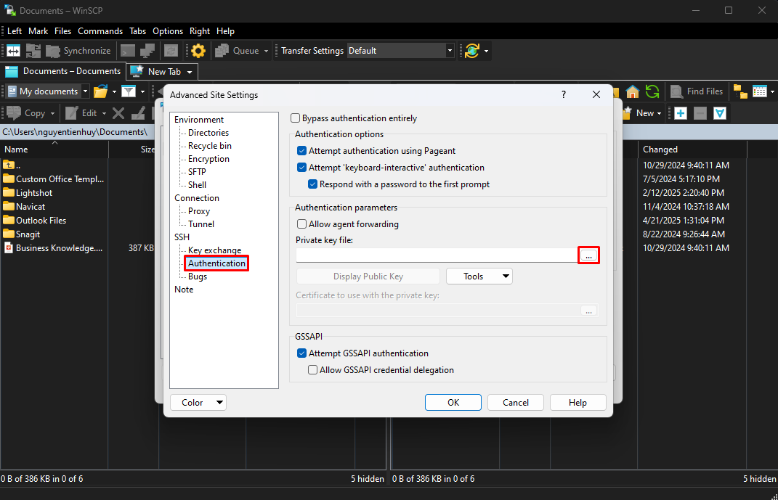
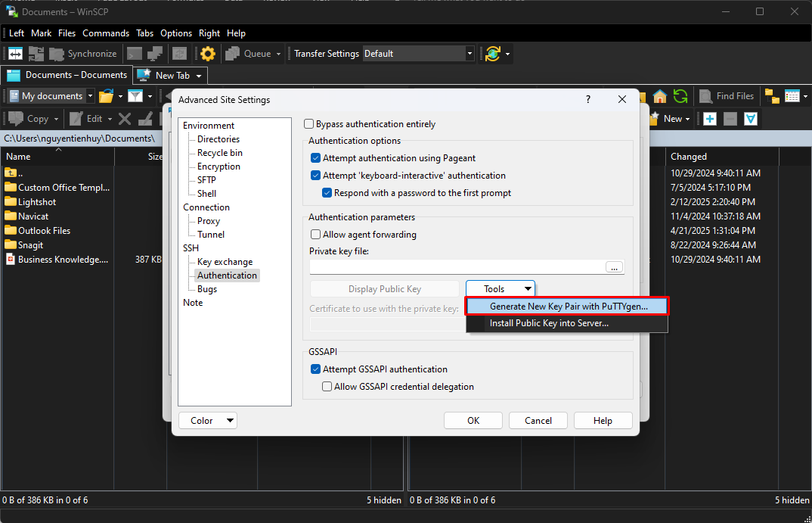

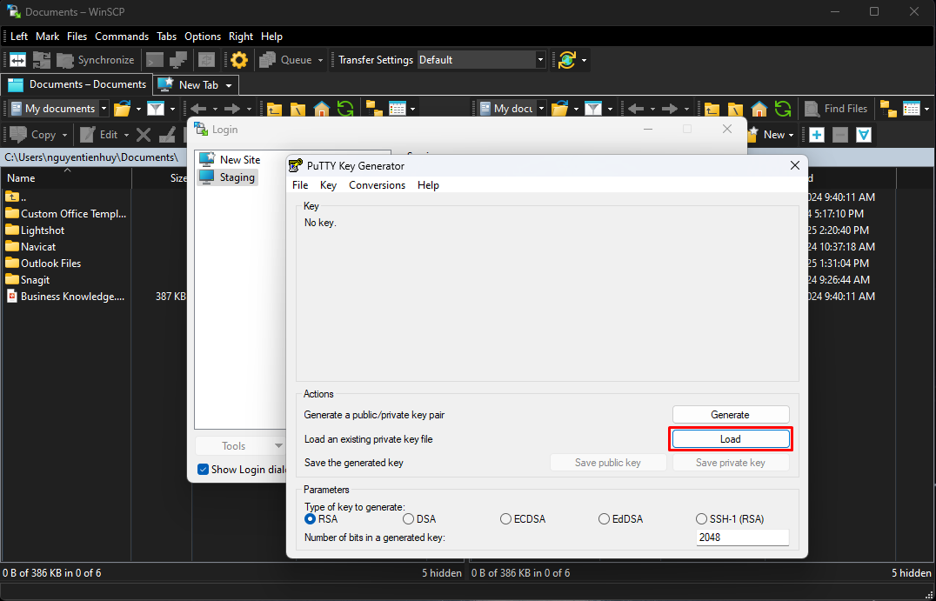
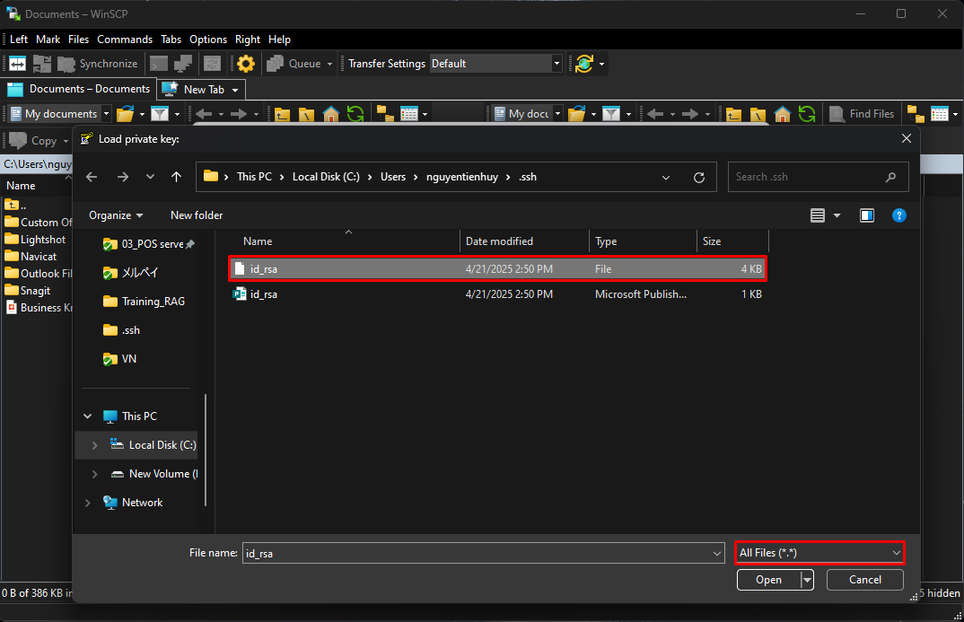

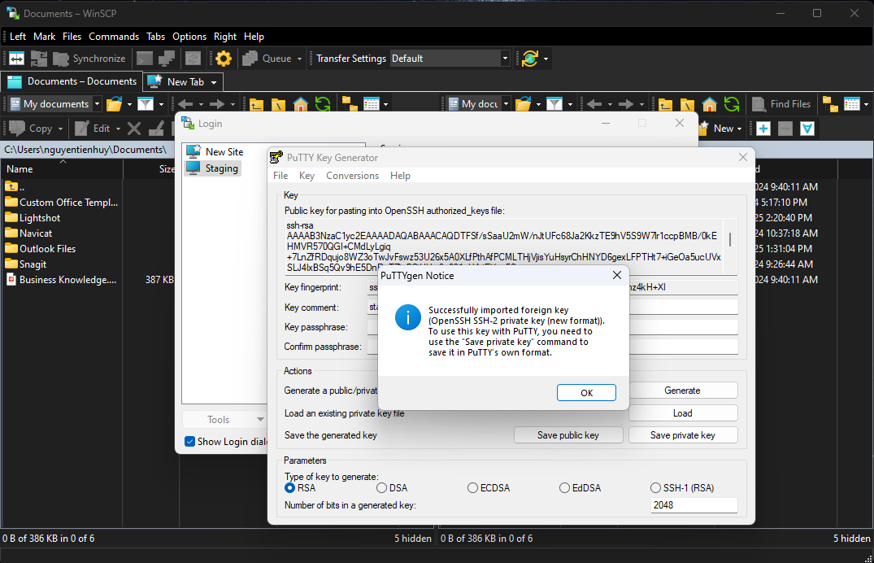
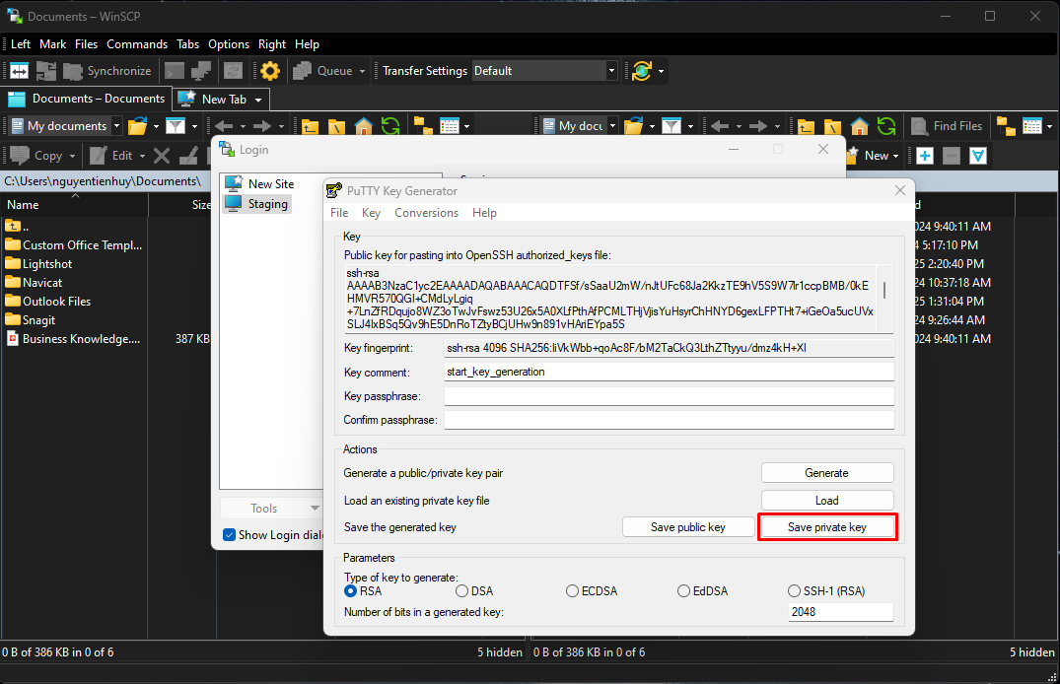

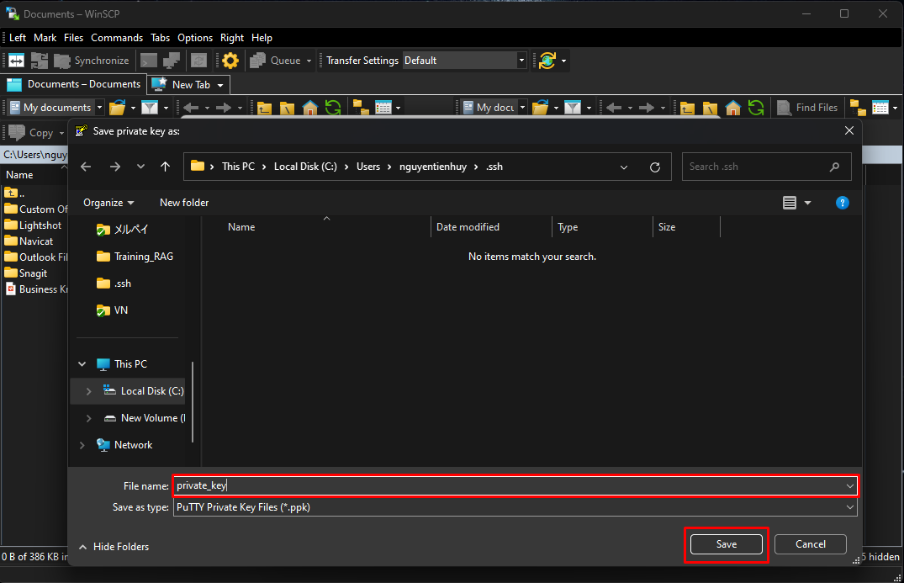
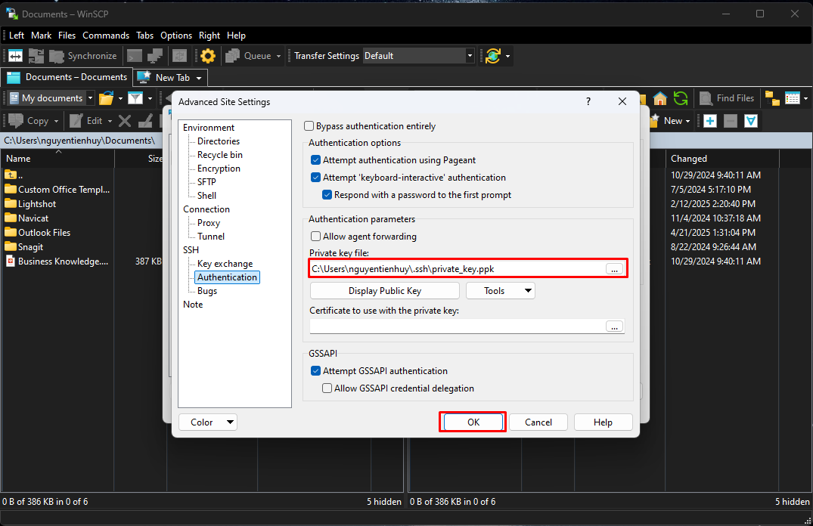

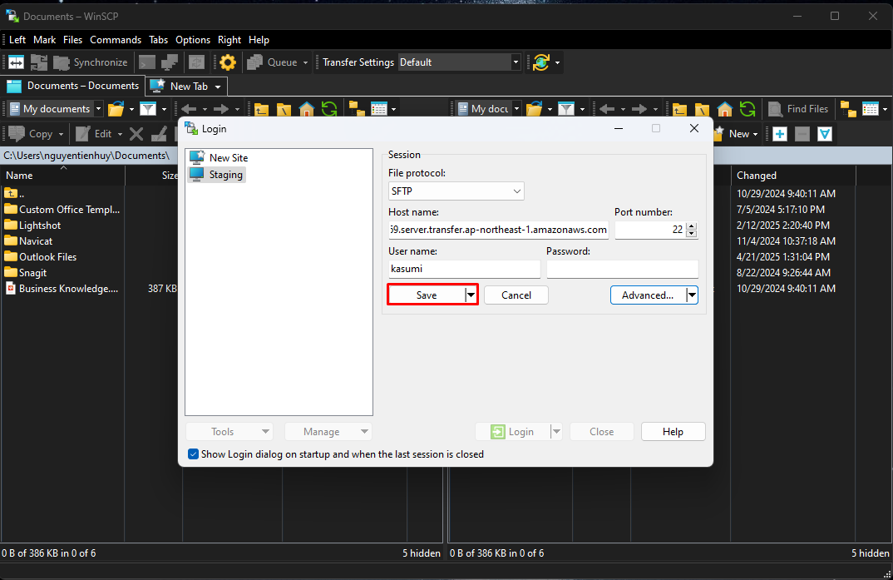
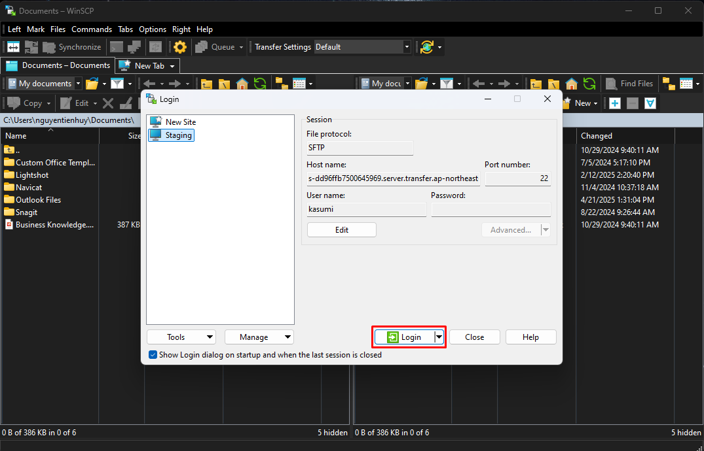

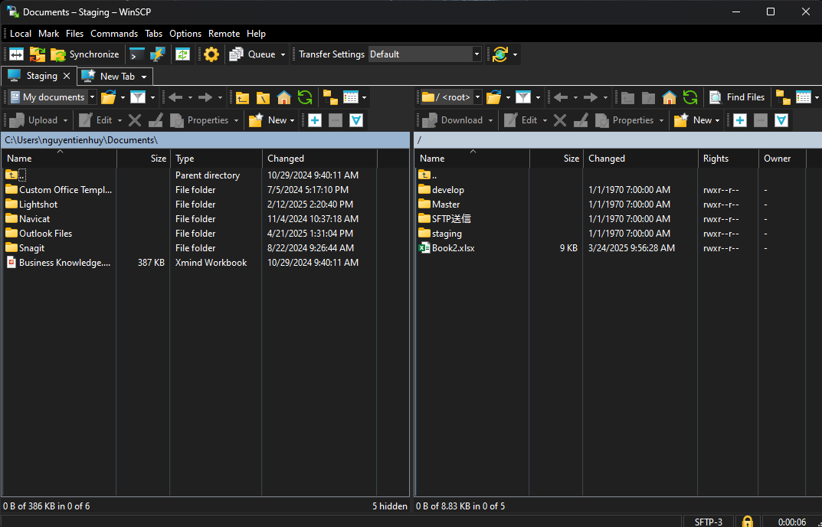

 |  |  |  |  |  | これで接続に成功！

